Create new Screen
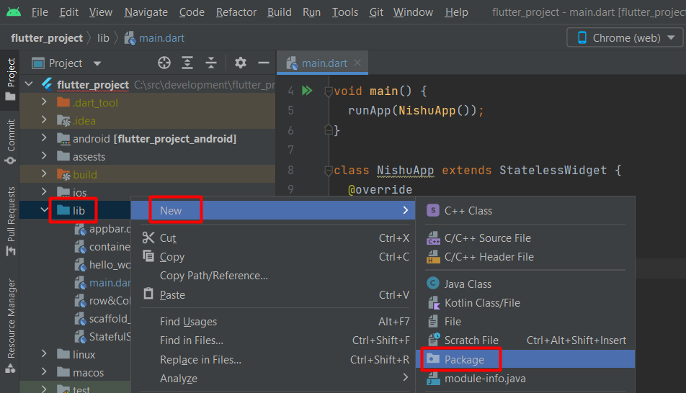
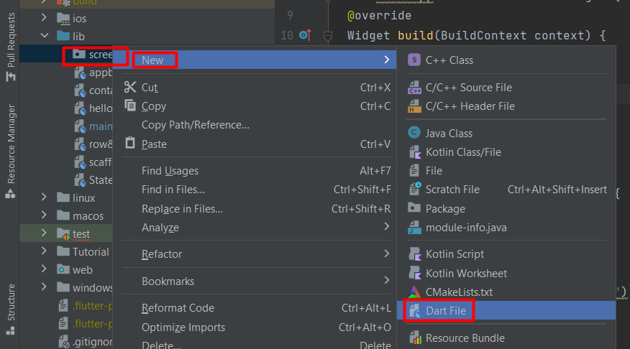
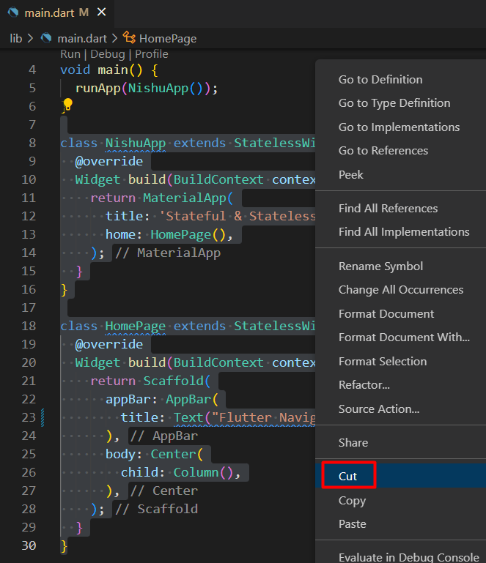
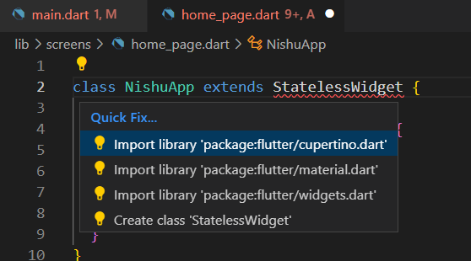
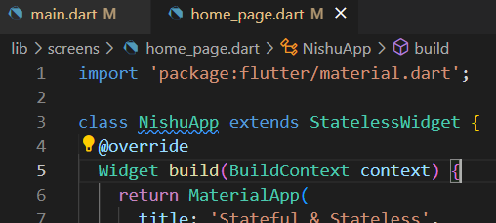
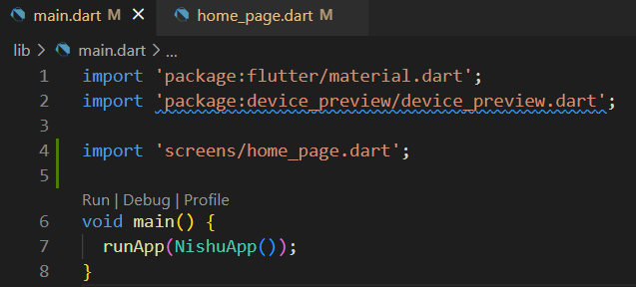
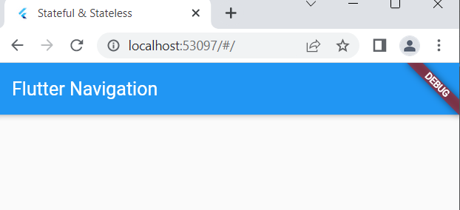
Create new Screen

Navigation (Routes)
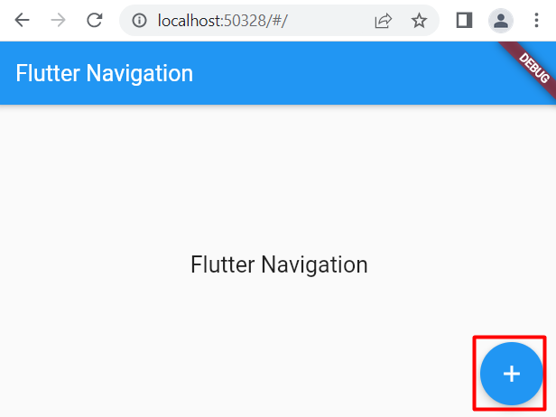
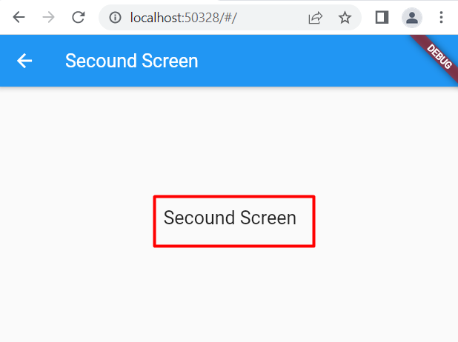
Navigation (Routes)

 | අපි එක screen එකක ඉදලා තව screen එකකට
 |  | මාරු වෙනවට කියන්නේ navigate කරනවා කියලා
 | මෙතැනදී Navigation කියන්නෙත් Route කියන්නෙත් එකම consept එක

අපි මෙච්චරකල් වැඩ කලේ එක screen එකක් එක්ක
අපි අලුත් screen එකටත් Scaffold widget එකක් use කරනවා

① | Scaffold හදාගන්න class එකක් හදනව
 | කැමති class එකක් කැමති widget type එකෙන් හදාගන්න පුළුවන්
 | අපි මෙතැනදී state එකක් manage කරන්න නැති නිසා
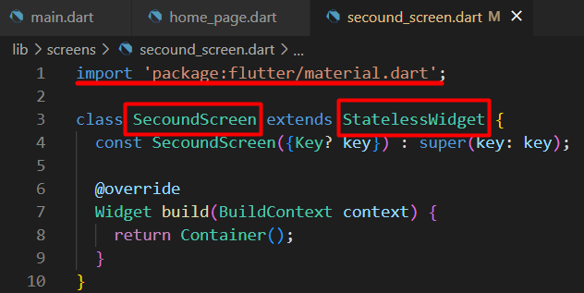
 |  |  | stateless class එකක් හදාගන්නවා

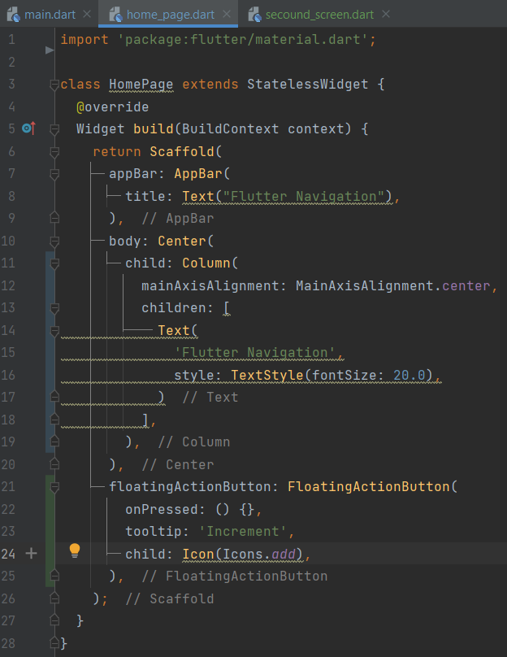
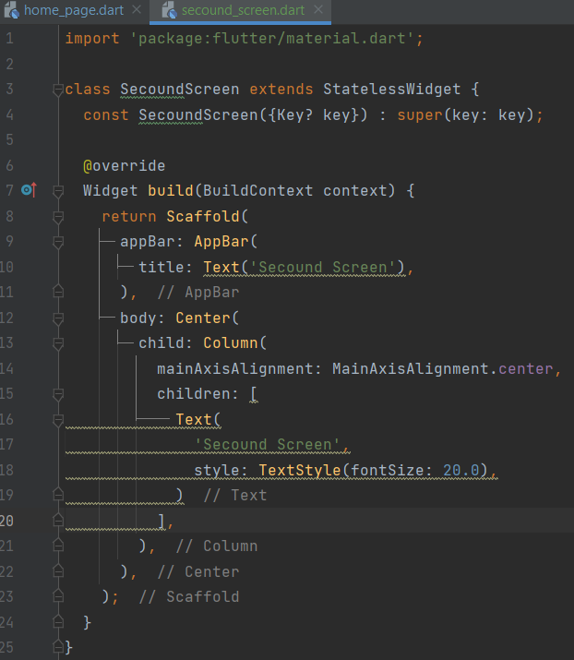

② | second screen එක වැඩ කරන විදිය run කරලා බලමු
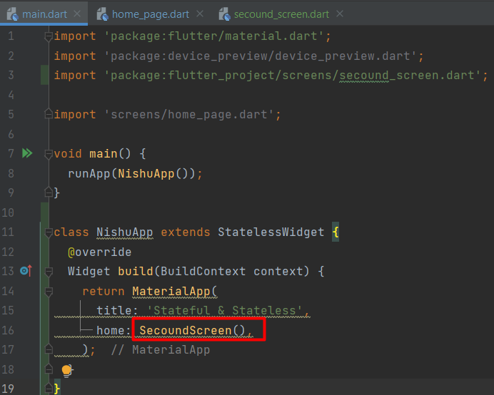
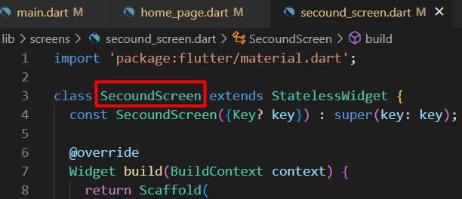

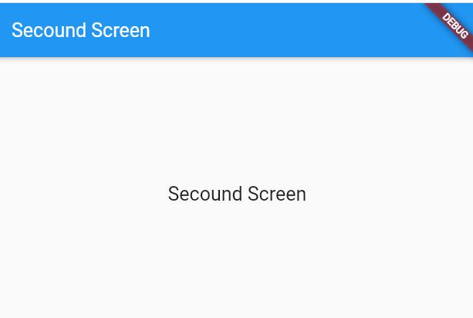

③ | අපිට දැන් ඕනේ මේ home page එකේ තියන btn එක
 |  | click කලාම second screen එකට move වෙන්න
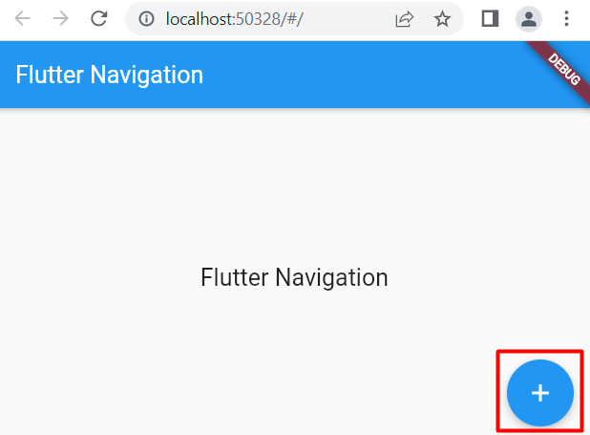

 | ඒකට navigation logic එක ලියමු
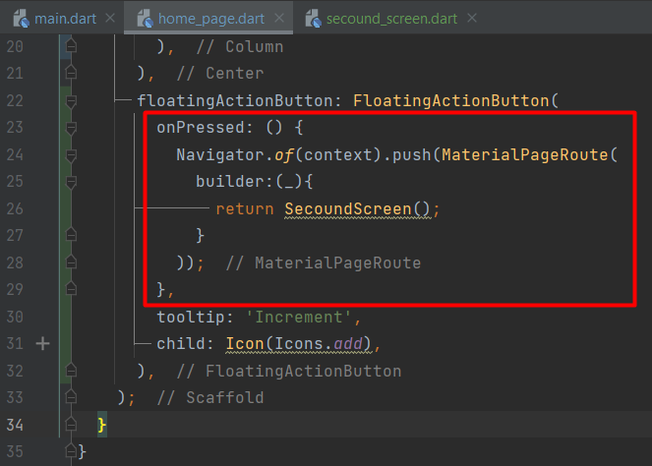

④ | RUN

(AppBar) - Back btn
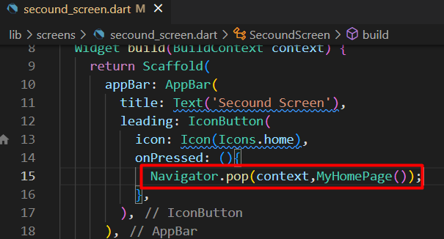
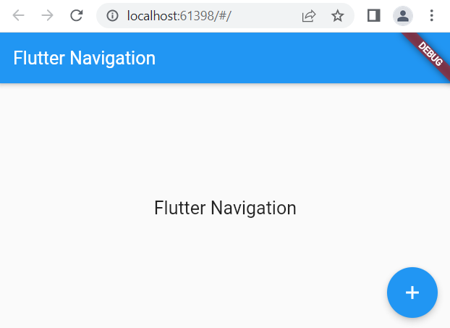
Back btn design

 | කලින් Navigation set කලාම secound page එකේ back btn එකක් auto set වෙලා display උනා
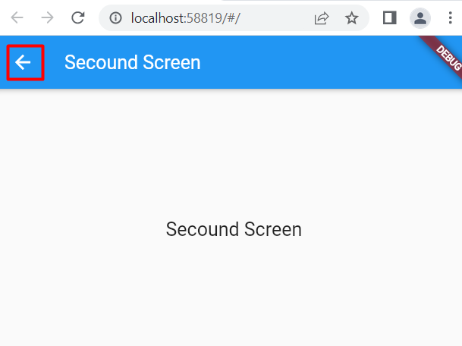
 |  | අපි ඒ back btn එකේ design එක වෙනස් කරමු

 |  | මේක app bar එකට අදාළ දෙයක්

① | මුලින්ම icon එක set කරගමු
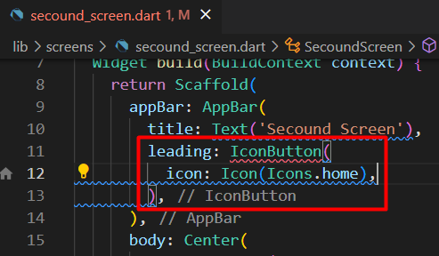

② | btn එක තාම active නැ onpress method එක තාම දාල නැති නිසා
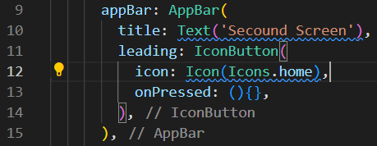

③ | icon display වෙනවා හැබැයි තාම btn එක වැඩ කරන්නේ නැ
 | (Navigation set කරපු වෙලාවේ btn වැඩ කළා )
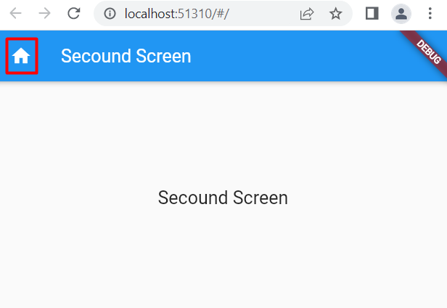

④ | Move logic set කරමු

Routes table
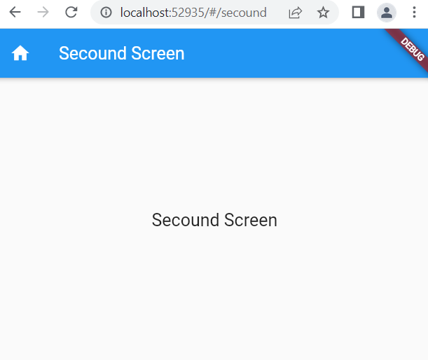
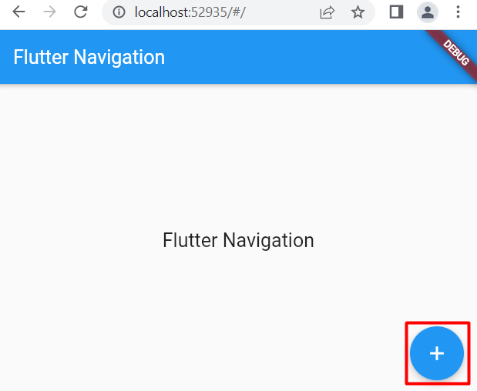
Routes table

 | Routes table වලින් අපිට කියන්න පුළුවන් අපේ තියන screens මොනවද කියලා
 | screen එකකට නමක් දීලා එක ඕන තැනක path එක name එකකින් දෙන්න පුළුවන් මේ විදියට

 | එකට අපි MaterialApp use කරනවා
 | මොකද MaterialApp ඕනෑම page එකකට access කරන්න පුළුවන් නිසා
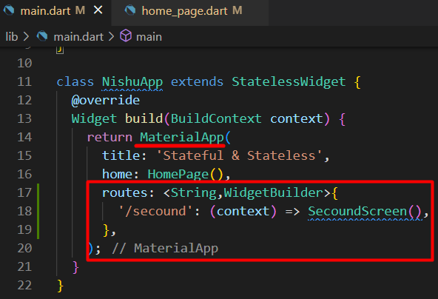

 |  | '/secound' = screen එකට නමක් දෙන්න පුළුවන්

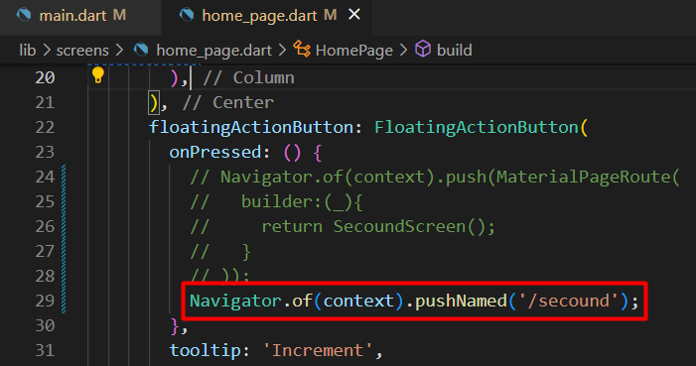
 |  | අපි සාමන්යෙන් navigate කරන විදිය කලින් ඉගෙනගත්තා

 |  | තව විශේෂ ක්‍රමයක් තමයි නමක් එක්ක push කරන එක

 |  | defined කරපු name use කරලා navigate කරමු

Sending data
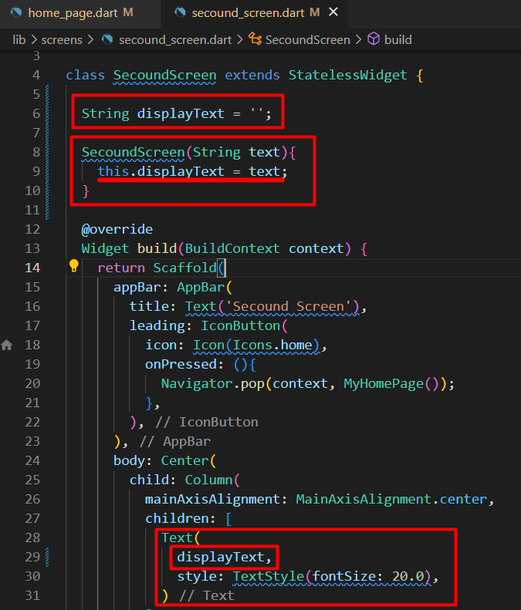
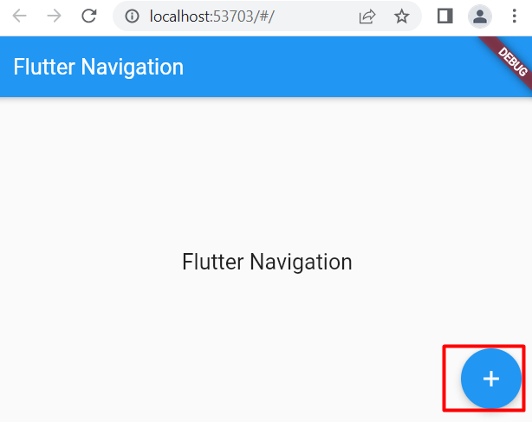
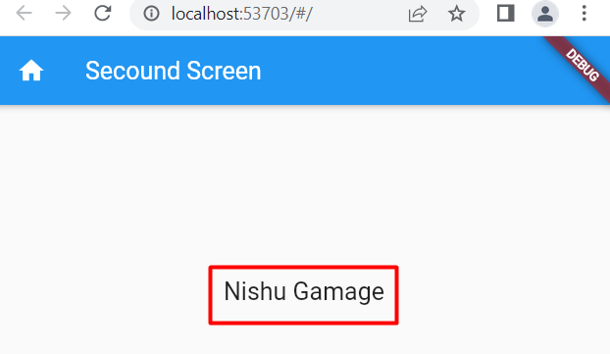
Sending data

 | Screen එකකින් screen එකකට data pass කරන විදිය බලමු
 | Basic ක්‍රමයක් විදියට class එකේ constructor එකට data pass කරමු

 | යවන්න ඕනේ data එක string එකක් විදියට දෙනවා
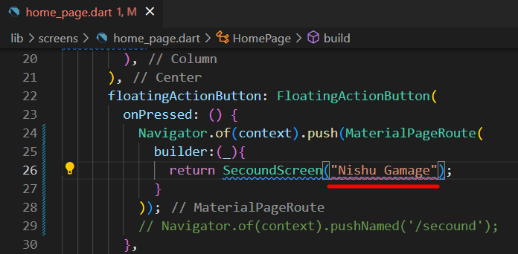
 |  | මෙතැනදී error display වෙන්නේ
 |  |  | value තියාගන්න constructor එකක් නැති නිසා

 | Class එක ඇතුලේ constructor එකක් හදාගමු
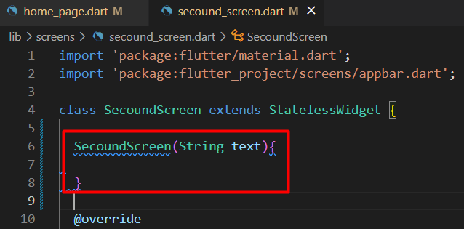

 | Constructor එකට එන value එක screen එකේ print කරමු

